Sheet5
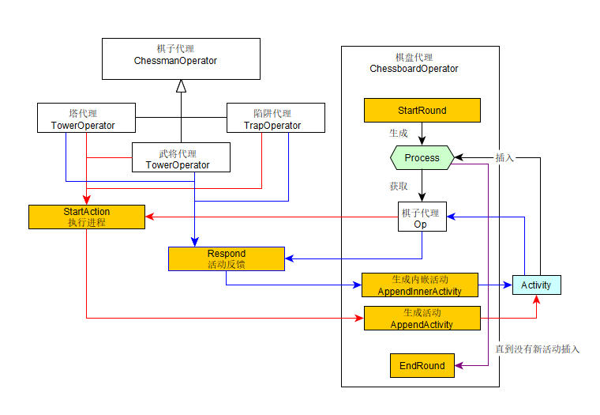

Sheet1
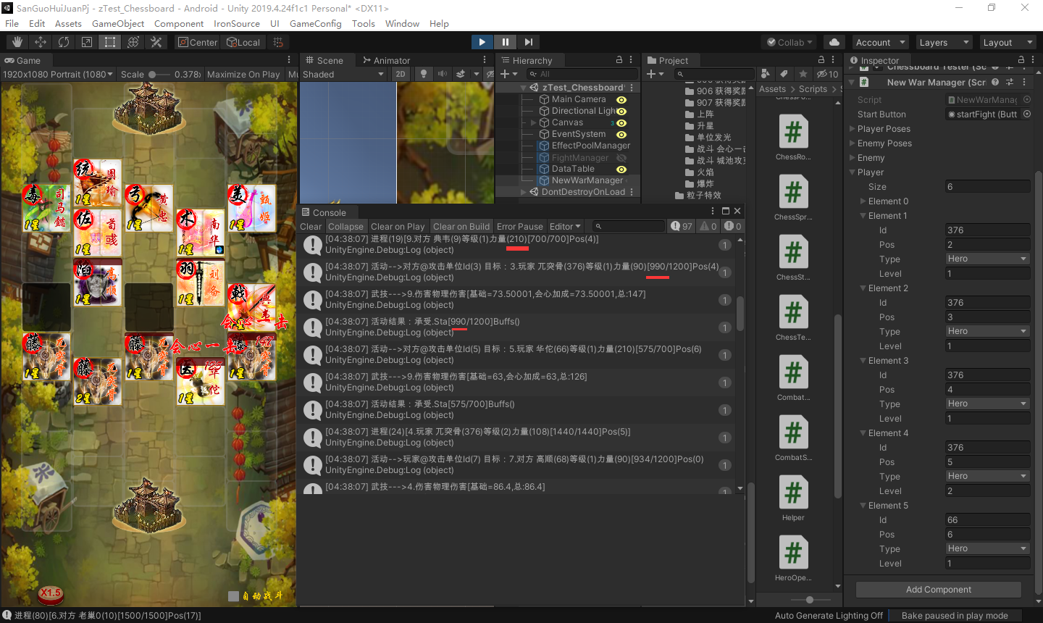
藤甲扣血问题

Sheet3
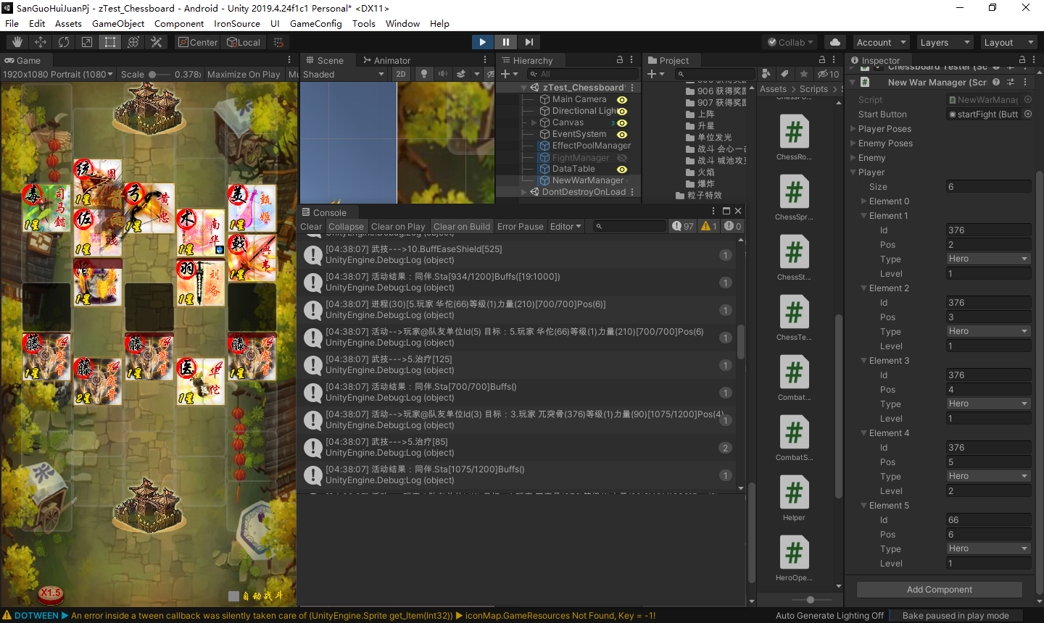
大弓攻击
 | 华佗的受伤计算

Sheet2
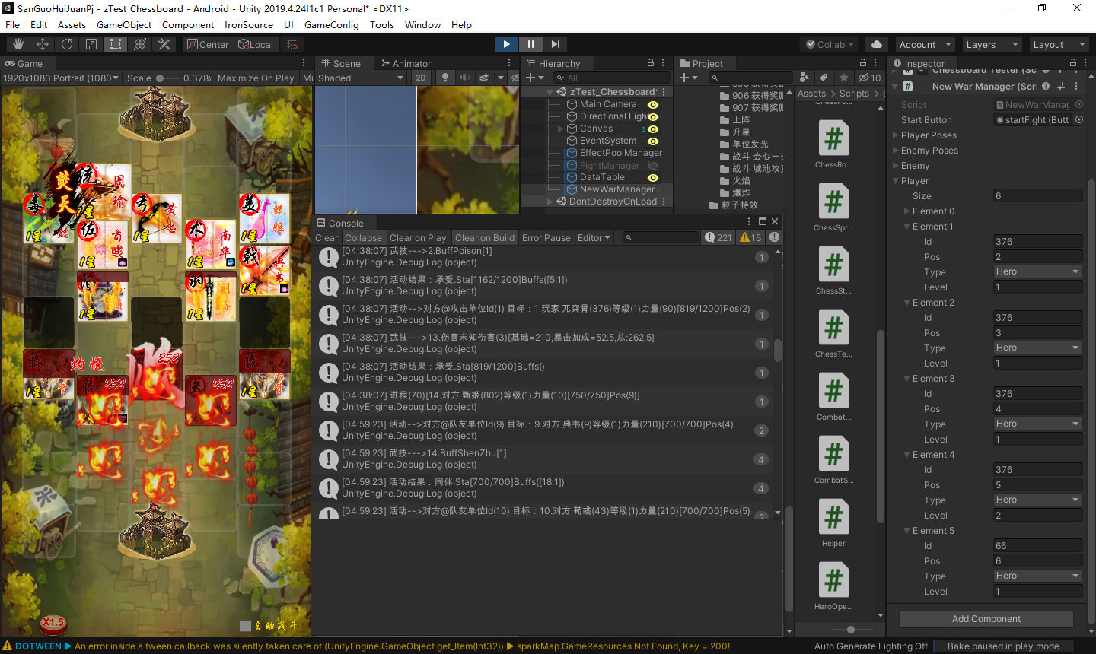
藤甲受到的灼烧伤害并非原来的3倍

Sheet4
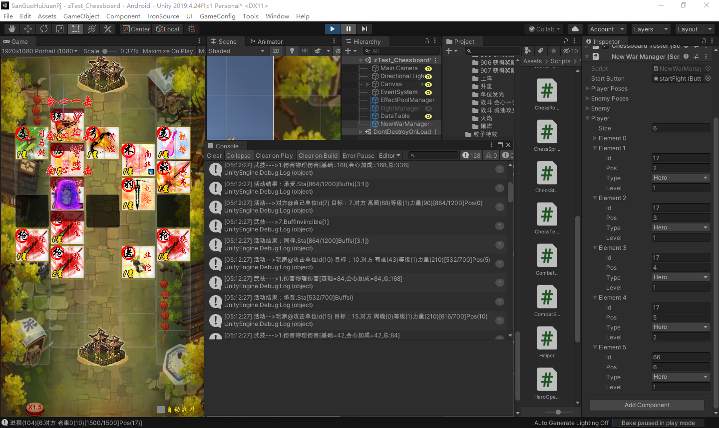
336 | 长枪的穿刺攻击计算
315
210

